关系图
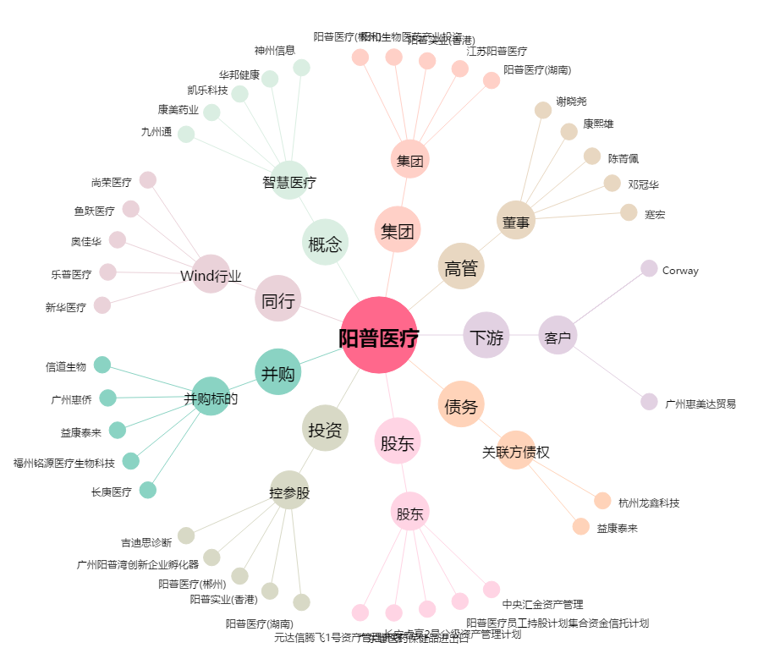
阳普医疗[300030.SZ] - 关系概览图

